Keuzeveld
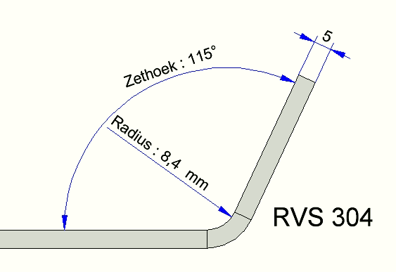
Keuzeveld Materiaal | KeuzeveldDikte | Invullen Hoek | Resultaat Radius in mm
RVS 316 | 4 | 115 | 5.7

Voorbeeld:

